※パスワードの掛け方
「ご注文用紙 パスワードのかけ方」

 | 入力が完了したら、「ご注文用紙」にパスワードをかけて保存します。
 | 1 | 「ファイル」を選択します。

 |  |  | 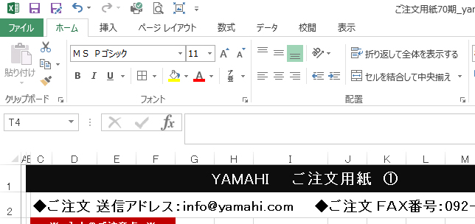
 | 2 | 「名前を付けて保存」を選択します。
 |  |  | 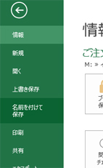
 | 3 | ①ファイル名を「ご注文用紙70期_○○年○月○日挙式_○○家・△△家」と記入します。
 |  | ②名前を付けて保存ダイアログボックスが表示されるので、右上の[ツール]プルダウンを選択し、 「全般オプション」を選択します。
①
②
 | 4 | 保存オプションダイアログボックスが表示されるので、「読み取りパスワード」と「書き込みパスワード」を設定します。
 |  | ※どちらも同じパスワードをご記入ください。
 |  |  | 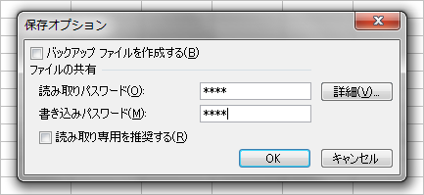
 |  | 読み取りパスワードから、再度入力を求められます。
 |  |  | 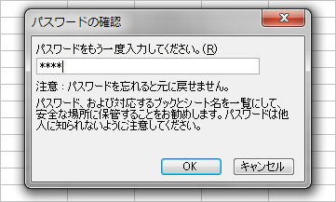
 |  | 書き込みパスワードも設定した場合も、再度入力を求められます。
 |  |  | 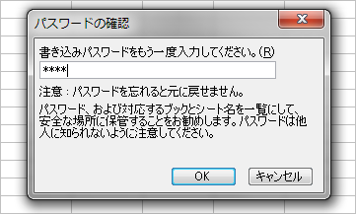

 | 5 | メールにて送信します。※メールは2通に分けて送信します。
 |  | 個人情報のためメールは2通に分けて送信します。１通目が「ご注文用紙（エクセルシート）」、2通目がパスワードです。
 |  | ①：１通目：エクセルデータを添付。 件名「挙式日／会場名／○○家・△△家 名入れアイテム注文」と記入。
 |  | ②：２通目：本文にパスワードを記載。 件名「挙式日／会場名／○○家・△△家 パスワード」と記入。
 |  | ※本文に自身で設定されましたパスワードをご記入ください。件名にパスワードは入れないでください。

 |  | ※エクセルデータとパスワードは同じメールに添付・記載しないでください。
 |  | ※新郎新婦様の個人情報を守るため、ご理解・ご協力をお願いいたします。

 |  | 【送信先メールアドレス】
 |  |  | info@yamahi.com

【名入れ】組湯呑 (712-1131)
【李荘窯】 712-1131 |  |  |  | お名前入り商品のご指示内容
◆ご注文 送信アドレス：info@yamahi.com ◆ご注文 ＦＡＸ番号：092-622-1130

会場名 |  |  |  |  | ご担当者 |  |  | 様 | / 枚
バンケット名

※この商品の
名入れです
挙式日 |  | 2017年 | 1月 | 1日 | ご両家名 | 新郎様 |  |  | 様
 |  |  |  |  |  | 新婦様 |  |  | 様
 |  | ↑※日時をご選択ください。
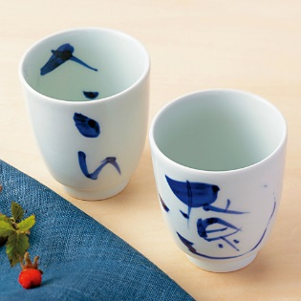
※太枠の内容をすべてご記入ください。お客様情報、商品の個数、ゲストのお名前をご入力ください。
※名入れの商品のお名前のご指示を下記欄にご記入ください。
※下記内容で最終決定となり、名入れ生産を行います。今後の変更・キャンセル等は出来かねますのでご容赦ください。
※挙式日より40日を切ってのご注文は対応できかねます。
※最後にご確認を！要注意点!!お名前に誤字はございませんか？

商品番号 |  | 商品名 |  |  |  |  | 本体価格（税抜） |  | 数量
712-1131 |  | 李荘窯 名入れ 組湯呑 |  |  |  |  | ¥6,000

※記入例：さくら，遼 ※漢字か平仮名でご記入ください。 ※お名前は5文字までとさせていただきます。
※手書きにてお名前をご指示される場合は、ふりがなもご記入ください。

お名前
1 | 男性 |  |  |  | 女性
2 | 男性 |  |  |  | 女性
3 | 男性 |  |  |  | 女性

40日前
までにご注文
ください。
※受注後に生産しますので、
40日前までにご注文ください。
お申込み後のキャンセルは
お受けできませんので
ご了承ください。
【ご注意】
入力後、不要なシートは削除してください。
この注文用紙を保存する際は、パスワードをかけて保存ください。
パスワードの掛け方については、「※パスワードの掛け方」シートをご確認ください。
ご担当者様に、この内容で発注している旨、お伝えください。

受注番号 |  |  |  |  | 発注番号

【名入れ】組飯碗 (712-1132）
【李荘窯】 712-1132 |  |  |  | お名前入り商品のご指示内容
◆ご注文 送信アドレス：info@yamahi.com ◆ご注文 ＦＡＸ番号：092-622-1130

会場名 |  |  |  |  | ご担当者 |  |  | 様 | / 枚
バンケット名

※この商品の
名入れです
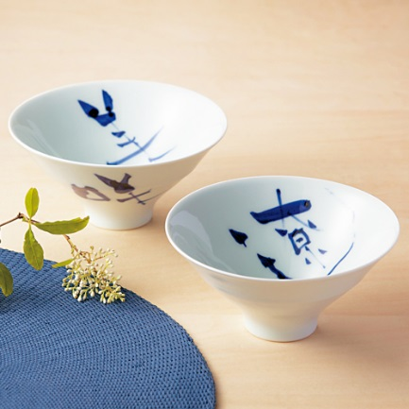
挙式日 |  | 2017年 | 1月 | 1日 | ご両家名 | 新郎様 |  |  | 様
 |  |  |  |  |  | 新婦様 |  |  | 様
 |  | ↑※日時をご選択ください。
※太枠の内容をすべてご記入ください。お客様情報、商品の個数、ゲストのお名前をご入力ください。
※名入れの商品のお名前のご指示を下記欄にご記入ください。
※下記内容で最終決定となり、名入れ生産を行います。今後の変更・キャンセル等は出来かねますのでご容赦ください。
※挙式日より40日を切ってのご注文は対応できかねます。
※最後にご確認を！要注意点!!お名前に誤字はございませんか？

商品番号 |  | 商品名 |  |  |  |  | 本体価格（税抜） |  | 数量
712-1132 |  | 李荘窯 名入れ 組飯碗 |  |  |  |  | ¥7,000

※記入例：さくら，遼 ※漢字か平仮名でご記入ください。 ※お名前は5文字までとさせていただきます。
※手書きにてお名前をご指示される場合は、ふりがなもご記入ください。

お名前
1 | 男性 |  |  |  | 女性
2 | 男性 |  |  |  | 女性
3 | 男性 |  |  |  | 女性

40日前
までにご注文
ください。
※受注後に生産しますので、
40日前までにご注文ください。
お申込み後のキャンセルは
お受けできませんので
ご了承ください。
【ご注意】
入力後、不要なシートは削除してください。
この注文用紙を保存する際は、パスワードをかけて保存ください。
パスワードの掛け方については、「※パスワードの掛け方」シートをご確認ください。
ご担当者様に、この内容で発注している旨、お伝えください。

受注番号 |  |  |  |  | 発注番号

【名入れ】 飯碗・湯呑 (712-1133）
【李荘窯】 712-1133 |  |  | お名前入り商品のご指示内容
◆ご注文 送信アドレス：info@yamahi.com ◆ご注文 ＦＡＸ番号：092-622-1130

会場名 |  |  |  | ご担当者 |  |  | 様 | / 枚
バンケット名

※この商品の
名入れです
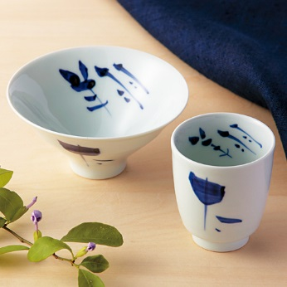
挙式日 | 2017年 | 1月 | 1日 | ご両家名 | 新郎様 |  |  | 様
 |  |  |  |  | 新婦様 |  |  | 様
 | ↑※日時をご選択ください。
※太枠の内容をすべてご記入ください。お客様情報、商品の個数、ゲストのお名前をご入力ください。
※名入れの商品のお名前のご指示を下記欄にご記入ください。
※下記内容で最終決定となり、名入れ生産を行います。今後の変更・キャンセル等は出来かねますのでご容赦ください。
※挙式日より40日を切ってのご注文は対応できかねます。
※最後にご確認を！要注意点!!お名前に誤字はございませんか？

商品番号 | 商品名 |  |  |  |  | 本体価格（税抜） |  | 数量
712-1133 | 李荘窯 名入れ 飯碗・湯呑 |  |  |  |  | ¥6,000

※記入例：さくら，遼 ※漢字か平仮名でご記入ください。 ※お名前は5文字までとさせていただきます。
※手書きにてお名前をご指示される場合は、ふりがなもご記入ください。

お名前
1
2
3

40日前
までにご注文
ください。
※受注後に生産しますので、
40日前までにご注文ください。
お申込み後のキャンセルは
お受けできませんので
ご了承ください。
【ご注意】
入力後、不要なシートは削除してください。
この注文用紙を保存する際は、パスワードをかけて保存ください。
パスワードの掛け方については、「※パスワードの掛け方」シートをご確認ください。
ご担当者様に、この内容で発注している旨、お伝えください。

受注番号 |  |  |  | 発注番号

